Export-Import Provincias
CUADRO Nº1

Exportaciones Agroalimentarias y Bebidas

 | Enero-Diciembre |  | Enero-Diciembre |  | Enero |  | Enero |  | Variación año anterior en %
 | 2024 |  | 2025 |  | 2025 |  | 2026
Provincia | Miles Euros | Tm. | Miles Euros | Tm. | Miles Euros | Tm. | Miles Euros | Tm. | valor | Peso
Almería | 4,030,704 | 2,781,813 | 4,365,999 | 2,769,771 | 578,482 | 318,938 | 642,049 | 292,953 | 10.99 | -8.15
Cádiz | 1,014,393 | 651,206 | 963,690 | 499,098 | 85,858 | 73,942 | 60,236 | 25,922 | -29.84 | -64.94
Córdoba | 1,495,915 | 565,624 | 1,471,872 | 614,900 | 114,250 | 47,440 | 124,052 | 62,524 | 8.58 | 31.80
Granada | 991,484 | 310,252 | 1,014,406 | 334,406 | 97,634 | 33,286 | 86,101 | 26,716 | -11.81 | -19.74
Huelva | 1,789,610 | 582,523 | 1,896,347 | 537,972 | 151,142 | 50,906 | 113,942 | 27,472 | -24.61 | -46.03
Jaén | 413,586 | 72,637 | 514,823 | 130,294 | 48,897 | 11,636 | 27,445 | 6,299 | -43.87 | -45.87
Málaga | 1,700,592 | 475,430 | 1,607,238 | 564,183 | 132,752 | 41,420 | 104,751 | 40,502 | -21.09 | -2.22
Sevilla | 4,365,951 | 1,658,091 | 3,839,547 | 1,724,536 | 307,447 | 172,463 | 259,103 | 100,667 | -15.72 | -41.63
Andalucía | 15,802,236 | 7,097,576 | 15,673,921 | 7,175,159 | 1,516,462 | 750,032 | 1,417,680 | 583,055 | -6.51 | -22.26
España | 73,962,613 | 37,070,577 | 76,934,589 | 37,717,789 | 6,524,437 | 3,352,291 | 6,072,291 | 3,088,452 | -6.93 | -7.87
Fuente: Instituto de Comercio Exterior (ICEX).
Nota: Datos definitivos hasta 2023. 2024 y 2025 provisionales. Sectores 1 y 2 del ICEX (1 Agroalimentarios y 2 Bebidas).

Exportaciones agroalimentarias y Bebidas (Ene 2026). % en Valor.
Exportaciones agroalimentarias y Bebidas (Ene 2026). % en Peso.

CUADRO Nº2

Importaciones Agroalimentarias y Bebidas

 | Enero-Diciembre |  | Enero-Diciembre |  | Enero |  | Enero |  | Variación año anterior en %
 | 2024 |  | 2025 |  | 2025 |  | 2026
Provincia | Miles Euros | Tm. | Miles Euros | Tm. | Miles Euros | Tm. | Miles Euros | Tm. | valor | Peso
Almería | 482,466 | 203,195 | 461,183 | 205,180 | 35,329 | 15,718 | 41,944 | 18,043 | 18.72 | 14.79
Cádiz | 1,036,180 | 920,012 | 971,700 | 807,939 | 91,479 | 68,982 | 60,851 | 62,089 | -33.48 | -9.99
Córdoba | 445,431 | 181,016 | 338,842 | 177,355 | 23,863 | 10,885 | 33,827 | 13,700 | 41.76 | 25.86
Granada | 437,440 | 314,125 | 473,382 | 339,476 | 41,448 | 26,008 | 42,389 | 54,008 | 2.27 | 107.66
Huelva | 1,028,774 | 1,806,972 | 942,369 | 1,677,673 | 68,581 | 157,524 | 60,721 | 123,187 | -11.46 | -21.80
Jaén | 329,405 | 88,152 | 272,044 | 80,358 | 25,284 | 7,222 | 21,934 | 10,298 | -13.25 | 42.60
Málaga | 1,393,727 | 993,293 | 1,366,411 | 865,247 | 111,059 | 74,819 | 81,731 | 41,370 | -26.41 | -44.71
Sevilla | 1,996,110 | 1,173,114 | 1,692,472 | 1,123,596 | 130,680 | 78,563 | 137,824 | 71,592 | 5.47 | -8.87
Andalucía | 7,149,534 | 5,679,880 | 6,518,403 | 5,276,824 | 527,724 | 439,721 | 481,220 | 394,288 | -8.81 | -10.33
España | 54,994,340 | 49,609,204 | 58,657,109 | 47,680,193 | 4,912,331 | 4,034,050 | 4,458,800 | 3,842,155 | -9.23 | -4.76
Fuente: Instituto de Comercio Exterior (ICEX)
Nota: Datos definitivos hasta 2023. 2024 y 2025 provisionales. Sectores 1 y 2 del ICEX (1 Agroalimentarios y 2 Bebidas).

Importaciones agroalimentarias y Bebidas (Ene 2026). % en Valor.
Importaciones agroalimentarias y Bebidas (Ene 2026). % en Peso.

Ranking países
CUADRO Nº3 |  |  |  |  | CUADRO Nº4
Principales Destinos de las Exportaciones Agroalimentarias y Bebidas Andaluzas |  |  |  |  | Principales Orígenes de las Importaciones Agroalimentarias y Bebidas Andaluzas
Ene 2026 |  |  |  |  | Ene 2026
País | Valor Exportado Ene 2026 (Millones Euros) | Valor Exportado Ene 2025 (Millones Euros) | %Variación Ene 2025 / Ene 2026 | % Valor exportado país/Total | País | Valor Importado Ene 2026 (Millones Euros) | Valor Importado Ene 2025 (Millones Euros) | %Variación Ene 2025 / Ene 2026 | % Valor importado país/Total
Alemania | 302.1 | 306.1 | -1.3% | 21.3% | Marruecos | 83.4 | 104.5 | -20.2% | 17.3%
Francia | 163.5 | 163.9 | -0.2% | 11.5% | Portugal | 56.6 | 62.6 | -9.6% | 11.8%
Países Bajos | 132.5 | 132.6 | 0.0% | 9.3% | Francia | 37.3 | 40.4 | -7.5% | 7.8%
Italia | 129.1 | 130.9 | -1.4% | 9.1% | Países Bajos | 34.4 | 32.6 | 5.5% | 7.1%
Reino Unido | 125.4 | 116.4 | 7.8% | 8.8% | Alemania | 31.6 | 30.4 | 4.0% | 6.6%
Portugal | 118.4 | 119.7 | -1.1% | 8.4% | Italia | 28.6 | 16.9 | 69.0% | 5.9%
Estados Unidos | 59.6 | 97.9 | -39.2% | 4.2% | Brasil | 26.1 | 9.3 | 181.4% | 5.4%
Polonia | 37.9 | 41.2 | -7.9% | 2.7% | Ucrania | 24.0 | 19.5 | 23.2% | 5.0%
Bélgica | 36.2 | 33.9 | 6.7% | 2.6% | Túnez | 17.2 | 9.3 | 85.3% | 3.6%
Suiza | 32.3 | 27.3 | 18.1% | 2.3% | Estados Unidos | 15.2 | 42.3 | -64.0% | 3.2%
Austria | 19.6 | 19.5 | 0.0% | 1.4% | Bélgica | 11.2 | 8.5 | 32.2% | 2.3%
Suecia | 18.4 | 19.0 | -3.1% | 1.3% | Polonia | 9.5 | 6.0 | 57.2% | 2.0%
República Checa | 16.7 | 15.8 | 5.9% | 1.2% | Perú | 9.3 | 12.2 | -23.9% | 1.9%
Dinamarca | 15.0 | 14.5 | 3.3% | 1.1% | Grecia | 8.7 | 4.9 | 76.3% | 1.8%
China | 12.5 | 8.3 | 50.7% | 0.9% | Mauritania | 7.1 | 6.3 | 13.0% | 1.5%
Hungría | 11.8 | 9.1 | 29.9% | 0.8% | Egipto | 6.0 | 2.3 | 157.6% | 1.3%
Corea del Sur | 11.1 | 9.7 | 13.8% | 0.8% | Suecia | 5.9 | 6.3 | -7.3% | 1.2%
Irlanda | 10.0 | 10.4 | -3.8% | 0.7% | Moldavia | 5.6 |  | #DIV/0! | 1.2%
México | 9.8 | 12.0 | -18.2% | 0.7% | China | 4.6 | 6.3 | -27.8% | 0.9%
Noruega | 9.7 | 7.6 | 27.9% | 0.7% | Chile | 4.2 | 6.9 | -38.9% | 0.9%
Japón | 8.8 | 8.3 | 7.0% | 0.6% | Bulgaria | 3.8 | 0.1 | 7270.4% | 0.8%
Marruecos | 7.3 | 11.6 | -36.5% | 0.5% | México | 3.5 | 0.9 | 289.1% | 0.7%
Filipinas | 7.1 | 5.5 | 29.0% | 0.5% | Argentina | 3.4 | 4.7 | -27.3% | 0.7%
Australia | 6.7 | 11.4 | -41.3% | 0.5% | Colombia | 3.1 | 4.3 | -27.7% | 0.6%
Israel | 6.1 | 6.7 | -9.6% | 0.4% | Indonesia | 2.7 | 0.2 | 1631.1% | 0.6%
Arabia Saudita | 6.0 | 9.8 | -38.2% | 0.4% | Cabo Verde | 2.6 | 4.2 | -38.3% | 0.5%
Ucrania | 5.4 | 4.8 | 12.5% | 0.4% | Ecuador | 2.5 | 4.3 | -41.7% | 0.5%
Canadá | 5.2 | 9.8 | -46.5% | 0.4% | Senegal | 2.5 | 1.5 | 71.4% | 0.5%
Eslovaquia | 5.2 | 6.5 | -19.6% | 0.4% | Irlanda | 2.5 | 4.9 | -49.7% | 0.5%
Finlandia | 4.9 | 5.6 | -12.9% | 0.3% | Costa Rica | 2.4 | 6.53 | -63.4% | 0.5%
EUROPA | 1,225.9 | 1,234.0 | -0.7% | 86.5% | EUROPA | 269.7 | 260.4 | 3.6% | 56.1%
UNION EUROPEA 27 | 1,043.3 | 1,066.3 | -2.2% | 73.6% | UNION EUROPEA 27 | 235.9 | 220.9 | 6.8% | 49.0%
AMERICA | 94.4 | 146.5 | -35.6% | 6.7% | AFRICA | 122.4 | 135.5 | -9.7% | 25.4%
ASIA | 71.8 | 76.2 | -5.8% | 5.1% | AMERICA | 71.9 | 107.3 | -32.9% | 15.0%
AFRICA | 15.7 | 43.6 | -64.1% | 1.1% | ASIA | 15.3 | 21.3 | -28.0% | 3.2%
OCEANIA | 7.7 | 14.4 | -46.6% | 0.5% | OCEANIA | 1.9 | 3.2 | -41.8% | 0.4%
Total | 1,417.7 | 1,516.5 | -6.5% | 100.0% | Total | 481.2 | 527.7 | -8.8% | 100.0%
Fuente: Instituto de Comercio Exterior (ICEX) |  |  |  |  | Fuente: Instituto de Comercio Exterior (ICEX)
Nota: Datos definitivos hasta 2023. 2024 y 2025 provisionales. |  |  |  |  | Nota: Datos definitivos hasta 2023. 2024 y 2025 provisionales.

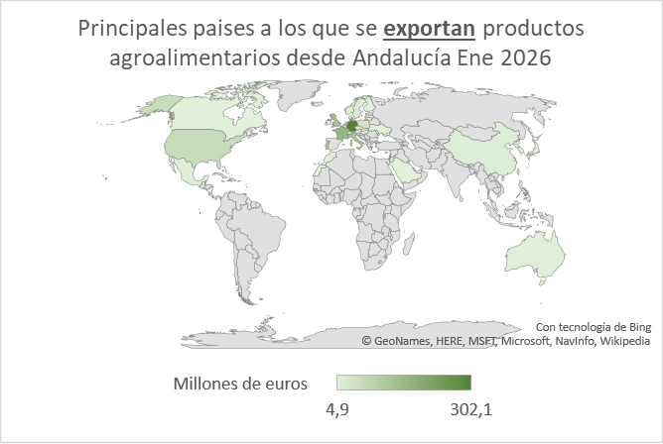
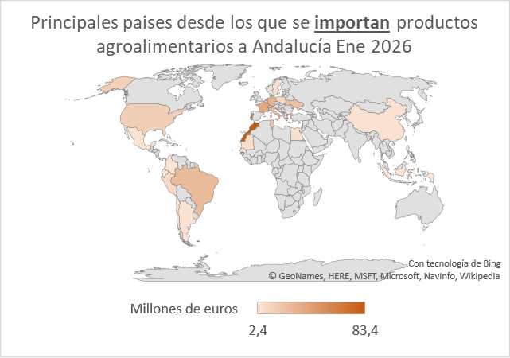

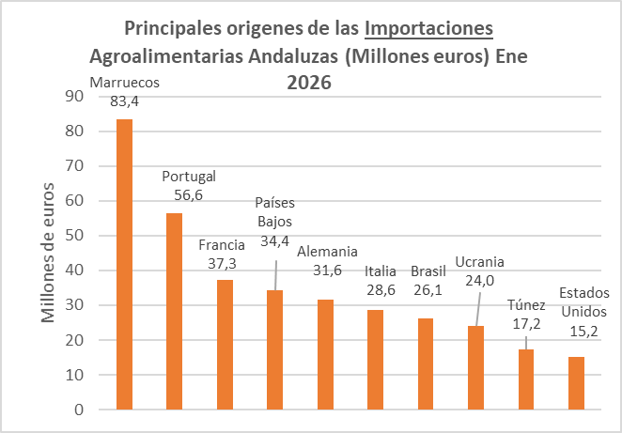
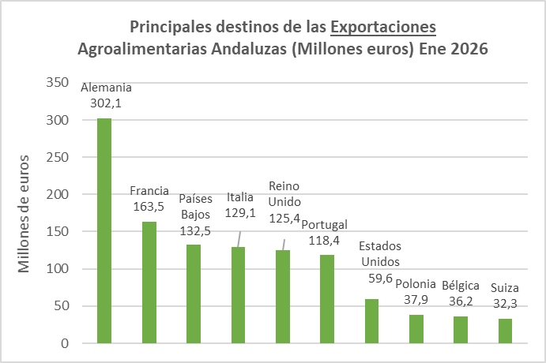

Resto |  | 347 |  |  | Resto |  | 160

Ranking productos
CUADRO Nº6 |  |  |  |  |  | CUADRO Nº7

Principales Productos Agroalimentarios Exportados por Andalucía en Enero 2026 en valor |  |  |  |  |  | Principales Productos Agroalimentarios Exportados por Andalucía en Enero 2026 en peso

 | Ranking en VALOR (MILES DE EUROS) |  |  |  |  |  | Ranking en PESO (TONELADAS)
Ranking | Producto | Valor Exportado Enero 2026 (Miles Euros) | Valor Exportado Enero 2025 (Miles Euros) | % variación periodo 2025/2026 | % valor sobre total agroalimentario | Ranking | Producto | Cantidad Exportada Enero 2026 (Toneladas) | Cantidad Exportada Enero 2025 (Toneladas) | % variación periodo 2025/2026 | % peso sobre total agroalimentario
1 | 07096010 -- PIMIENTOS DULCES, DEL GENERO CAPSICUM O DEL GENERO PIMENTA, FRESCOS O REFRIGERADOS. | 185,231 | 176,838 | 4.7% | 13.1% | 1 | 07070005 -- (DESDE 01.01.98) PEPINOS, FRESCOS O REFRIGERADOS. | 74,893 | 90,807 | -17.5% | 12.8%
2 | 15092000 -- ACEITE DE OLIVA VIRGEN EXTRA. | 171,026 | 214,453 | -20.3% | 12.1% | 2 | 07096010 -- PIMIENTOS DULCES, DEL GENERO CAPSICUM O DEL GENERO PIMENTA, FRESCOS O REFRIGERADOS. | 71,436 | 84,053 | -15.0% | 12.3%
3 | 07070005 -- (DESDE 01.01.98) PEPINOS, FRESCOS O REFRIGERADOS. | 167,267 | 149,034 | 12.2% | 11.8% | 3 | 07020010 -- (DESDE 01.01.2025) TOMATES ENTEROS CUYO MAYOR | 47,204 | 43,262 | 9.1% | 8.1%
4 | 07020010 -- (DESDE 01.01.2025) TOMATES ENTEROS CUYO MAYOR | 92,731 | 75,871 | 22.2% | 6.5% | 4 | 15092000 -- ACEITE DE OLIVA VIRGEN EXTRA. | 36,484 | 38,720 | -5.8% | 6.3%
5 | 07099310 -- (DESDE 01.01.12) CALABACINES (ZAPALLITOS), FRESCOS O REFRIGERADOS. | 64,103 | 47,877 | 33.9% | 4.5% | 5 | 07099310 -- (DESDE 01.01.12) CALABACINES (ZAPALLITOS), FRESCOS O REFRIGERADOS. | 26,046 | 32,385 | -19.6% | 4.5%
6 | 15099000 -- ACEITE DE OLIVA Y SUS FRACCIONES, INCLUSO REFINADO, PERO SIN MODIFICAR QUIMICAMENTE (EXCEPTO VIRGEN). | 59,762 | 77,589 | -23.0% | 4.2% | 6 | 07099290 -- (DESDE 01.01.12) ACEITUNAS, FRESCAS O REFRIGERADAS, QUE SE DESTINEN A LA PRODUCCION DE ACEITE. | 19,288 | 2,522 | 664.8% | 3.3%
7 | 08102010 -- FRAMBUESAS, FRESCAS. | 45,305 | 44,135 | 2.7% | 3.2% | 7 | 08051022 -- (DESDE 01.01.2017) NARANJAS DULCES NAVEL FRESCAS | 17,036 | 20,313 | -16.1% | 2.9%
8 | 08044000 -- (DESDE 01.01.2000) AGUACATES, FRESCOS O SECOS. | 41,046 | 36,480 | 12.5% | 2.9% | 8 | 07093000 -- BERENJENAS, FRESCAS O REFRIGERADAS. | 15,660 | 13,623 | 15.0% | 2.7%
9 | 08101000 -- (DESDE 01.01.2000) FRESAS, FRESCAS. | 40,751 | 59,044 | -31.0% | 2.9% | 9 | 20057000 -- (DESDE 01.01.2008) ACEITUNAS, PREPARADAS O CONSERVADAS (EXCEPTO EN VINAGRE O ACIDO ACETICO), SIN CONGELAR. | 15,655 | 17,641 | -11.3% | 2.7%
...
20 | 07032000 -- AJOS, FRESCOS O REFRIGERADOS. | 10,326 | 14,077 | -26.6% | 0.7% | 20 | 12130000 -- PAJA Y CASCABILLO DE CEREALES, EN BRUTO, INCLUSO PICADOS, MOLIDOS, PRENSADOS O EN "PELLETS". | 5,373 | 8,036

 | TOTAL 20 PRIMEROS PRODUCTOS | 1,067,259 | 1,099,054 | -2.9% | 75.3% |  | TOTAL 20 PRIMEROS PRODUCTOS | 421,617 | 459,880 | -8.3% | 72.3%

Total Agroalimentario* |  | 1,417,680 | 1,516,462 | -6.5% | 100.00 % | Total Agroalimentario* |  | 583,055 | 750,032 | -22.3% | 100.00 %
Total ** |  | 3,200,885 | 3,400,017 | -5.9% | 44.29 % | Total ** |  | 2,569,233 | 2,920,977 | -12.0% | 440.65 %
 | Fuente: Instituto de Comercio Exterior (ICEX)
 | Nota: Datos definitivos hasta 2023. 2024 y 2025 provisionales. Datos a nivel de arancel.
 | *En el Total Agroalimentario se encuentran incluidos los sectores 1 y 2 del ICEX (1 Agroalimentarios y 2 Bebidas).
 | ** En el Total se encuentran incluidos los sectores 1,2,3 y 4 del ICEX (1 Agroalimentarios, 2 Bebidas, 3 Bienes de consumo y 4 Productos industriales y tecnología).
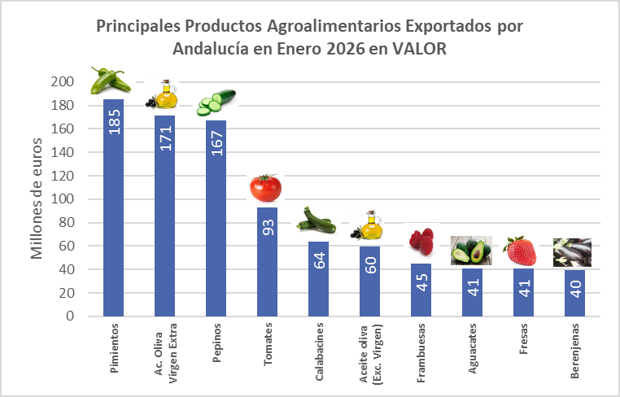
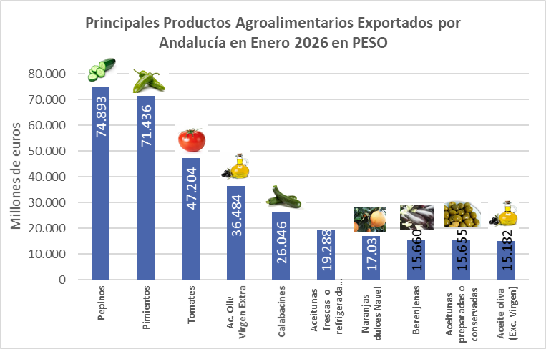

Nº Exportadores
...
 | 2021 | 2022 | 2023 | 2024 | 2025 | %2025/Total | Enero 2026* | %2026/ Total
Exportadores REGULARES1 | 1,762 | 1,893 | 1,933 | 2,055 | 2,057 | 50.4 | 1,444 | 76.6
% Incre, frente mismo periodo año anterior | 1 | 7.4 | 2.1 | 6.3 | 0.1 |  | -2.70
Exportacion Total (Miles Euros) | 11,096,864 | 12,823,932 | 12,827,902 | 14,854,186 | 14,761,856 | 94.2 | 1,345,765 | 94.9
% Incr. frente mismo periodo año anterior | 5.3 | 15.6 | 0 | 15.8 | -0.6 |  | -5.9

( 1) Regulares. Entidades que han exportado en los 4 últimos años consecutivos.
Nota: La comparativa entre el año 2025 y el año 2026, se realiza con datos provisionales de ambos años. *Los datos de 2026 se corresponden solo con el mes de enero.

Evolución nº exportadores TOTALES Y REGULARES en Andalucía.
 | Exportadores TOTALES | Exportadores REGULARES
2021 | 4,387 | 1,762
2022 | 4,343 | 1,893
2023 | 4,174 | 1,933
2024 | 4,100 | 2,055
2025 | 4,085 | 2,057
Enero 2026* | 1,886 | 1,444

